REKAP
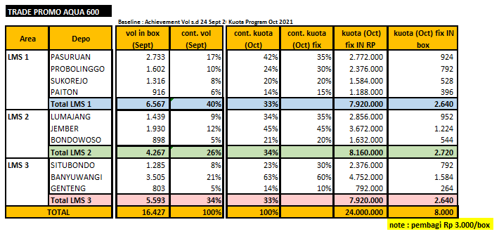
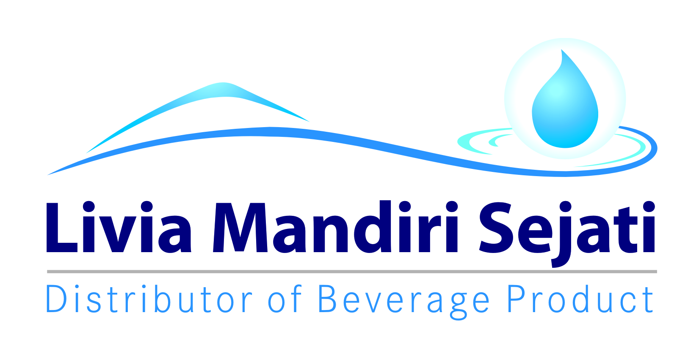
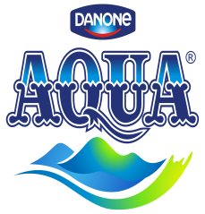
Realisasi Program AFH TRADE PROMO AQUA 600 ML
PT Livia Mandiri Sejati
Periode 18 oKTOBER - 13 NOVEMBER 2021

Dist: PT. LIVIA MANDIRI SEJATI
NO. | WILAYAH | DEPO | KUOTA IN RUPIAH | TAMBAHAN KUOTA IN RUPIAH | QTY SALES AQUA 600 ML | SISA KUOTA IN RUPIAH | KLAIM TIV | KETERANGAN
1 | LMS 1 | PASURUAN | 2,772,000 | 1,227,000 | 1,447 | - | 3,999,000 | CLAIM BIAYA
2 |  | PROBOLINGGO | 2,376,000 | 762,500 | 1,179 | - | 3,138,500 | CLAIM BIAYA
3 |  | SUKOREJO | 1,584,000 | 75,000 | 648 | - | 1,659,000 | CLAIM BIAYA
4 |  | PAITON | 1,188,000 | 681,000 | 676 | - | 1,869,000 | CLAIM BIAYA
5 | LMS 2 | LUMAJANG | 2,856,000 | 980,500 | 1,282 | 408,500 | 3,428,000 | CLAIM BIAYA
6 |  | JEMBER | 3,672,000 | 1,080,000 | 1,490 | 771,500 | 3,980,500 | CLAIM BIAYA
7 |  | BONDOWOSO | 1,632,000 | 660,000 | 764 | 266,000 | 2,026,000 | CLAIM BIAYA
8 | LMS 3 | SITUBONDO | 1,926,000 | 411,000 | 688 | 566,000 | 1,771,000 | CLAIM BIAYA
9 |  | BANYUWANGI | 4,977,000 | 1,788,000 | 2,260 | 680,500 | 6,084,500 | CLAIM BIAYA
10 |  | GENTENG | 1,017,000 | 335,000 | 441 | 207,500 | 1,144,500 | CLAIM BIAYA
TOTAL |  |  | 24,000,000 | 8,000,000 | 10,875 | 2,900,000 | 29,100,000

 | Yang Membuat |  |  |  | Mengetahui |  | Mengetahui

 | LELY PANGESTUTI | MONIKA TRIANA S |  |  | YONKKY DWIKA PUTRA |  | Wahyu Koko Nugroho
 | ADM.FINANCE | ADM.FINANCE |  |  | RSM DISTRIBUTOR LMS |  | AFH EAST JAVA

SURAT KLAIM

No.
Telah terima dari
Uang sejumlah
Untuk pembayaran
Rp.
007/LMS.AFH/I/2021
94.000.-
Yonkky Dwika Putra
Pasuruan, 08 Januari 2021.
PT TIRTA INVESTAMA
Klaim Support Selisih Harga Pancoran Banyuwangi.
Periode 01 - 31 Desember 2020.
Sembilan puluh empat ribu rupiah.
No.
Telah terima dari
Uang sejumlah
Untuk pembayaran
Rp.
293/LMS.AFH/XI/2021
29.100.000.-
Yonkky Dwika Putra
Pasuruan , 19November 2021.
PT TIRTA INVESTAMA
Klaim Program AFH GT Trade Promo Aqua 600 ml.
Periode 18 Oktober - 13 November 2021.
Dua puluh sembilan juta seratus ribu rupiah.
c

INME& ADDITIONAL
